dFR_0300_000
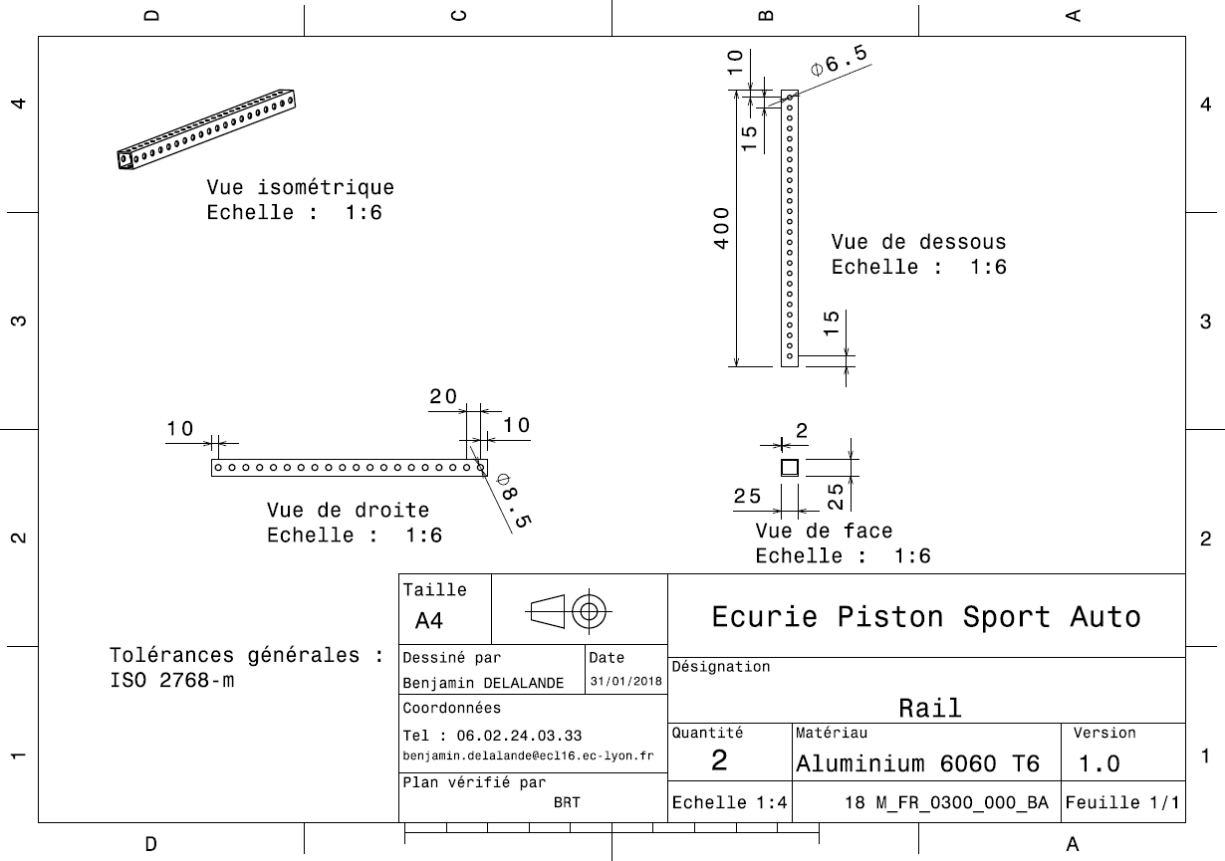
Drawing part : | FR_0300_000

dFR_A0300_001
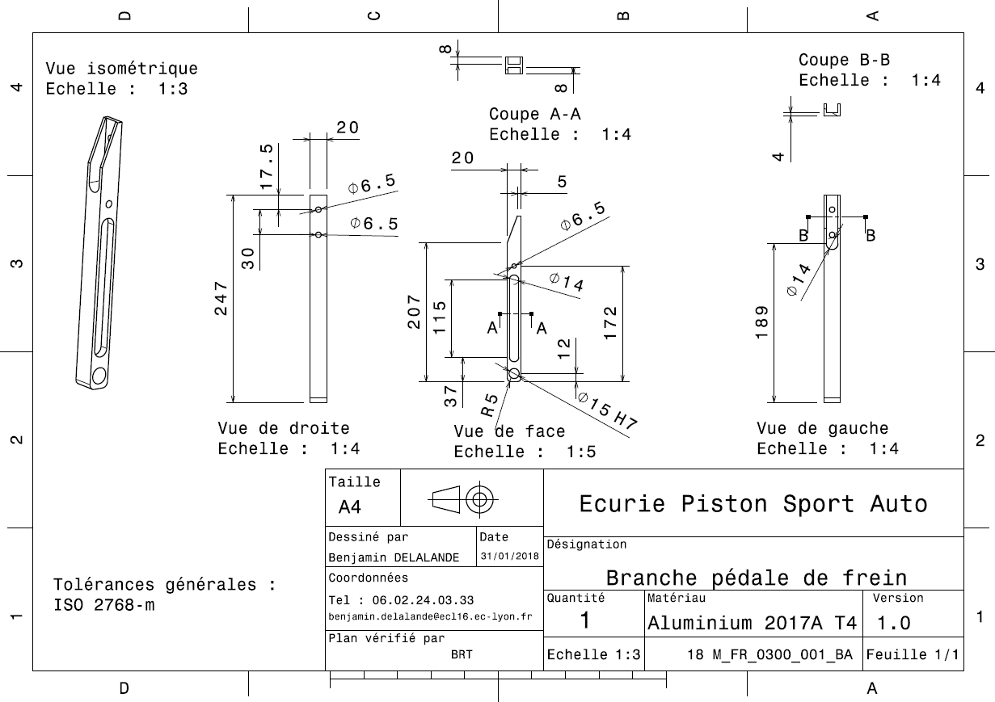
Drawing part : | FR_A0300_001

